Sheet1
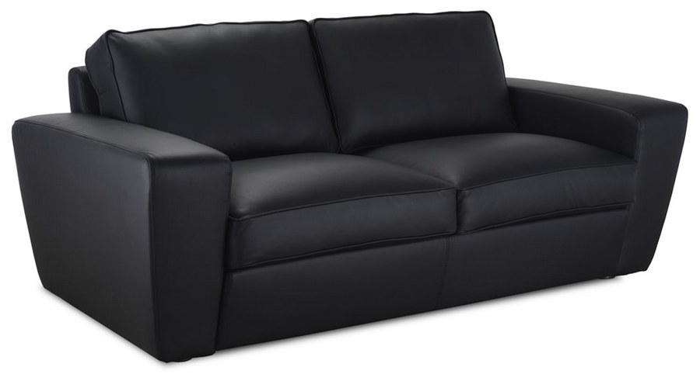 |  |  | Размеры Ш*Г*В (мм) | Кат. 003 | Кат. 102 | Кат. 102/3
 |  |  |  | Экокожа:Dollaro, Aries,Rustica, Ecotex, Domus, Cordova, Carnaval.Ткань:Velvet Lux, Furor,Wella, Verona. | Кожа:Madras Политекс,Panda Nero,Madras Лакаванна. | Кожа + к/з:Madras Политекс,Panda Nero,Madras Лакаванна.
КЕЛЬН |  | схема |  | Кат. 003 | Кат. 102 | Кат. 102/3
1 | кресло |  | 810*810*780 | 25,400 | 51,000 | Х
2 | 2-местн. диван |  | 2000*980*820 | 51,000 | 112,900 | 99,400
3 | 3-местн. диван |  | 2350*980*820 | 61,000 | 129,300 | 112,300

